Инфографика
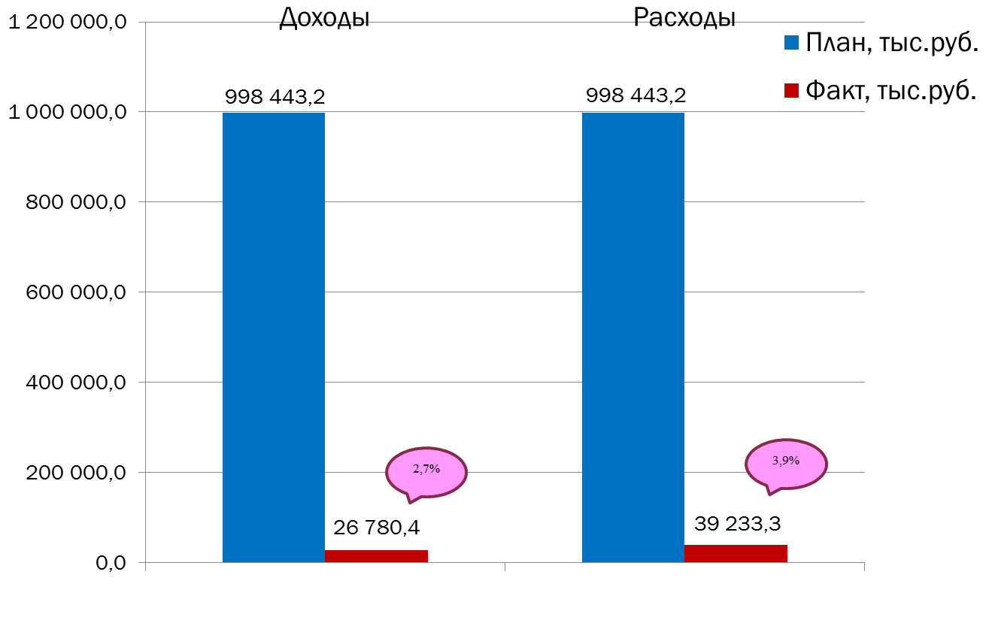
Текущее исполнение городского бюджета на 01.02.2022 г.

